상품제안서
씽씽이 NEW 스마트폰 거치대 겸용 휴대용 핸디 선풍기 | 상품코드: F25558

 |  |  |  |  |  |  | 02-412-0044 | www.easy1.co.kr
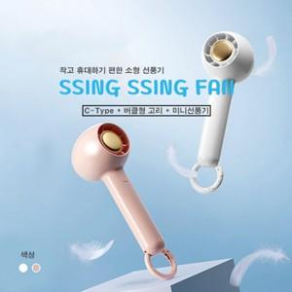

【상세/제작정보】

【인쇄/포장옵션】 | 레이저 / 포장불가능

【공급단가】 | 수량 | 100~ | 300~ | 500~ | 1,000~ | 3,000~
*VAT별도 | 단가 | 7,090원 | 6,970원 | 6,790원 | 6,670원 | 6,500원

【상품 URL】 | http://www.easy1.co.kr/src/goods_detail.php?gdno=25558

